book_courses2
book_couses

python |  | javaScript
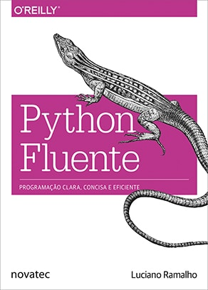 | 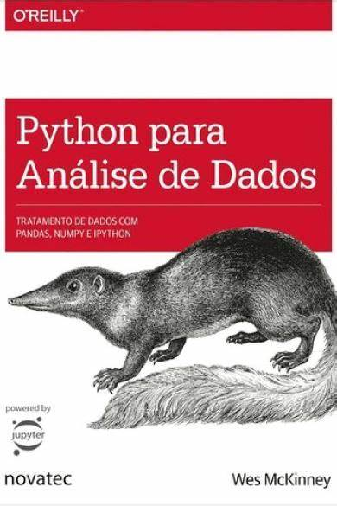 | 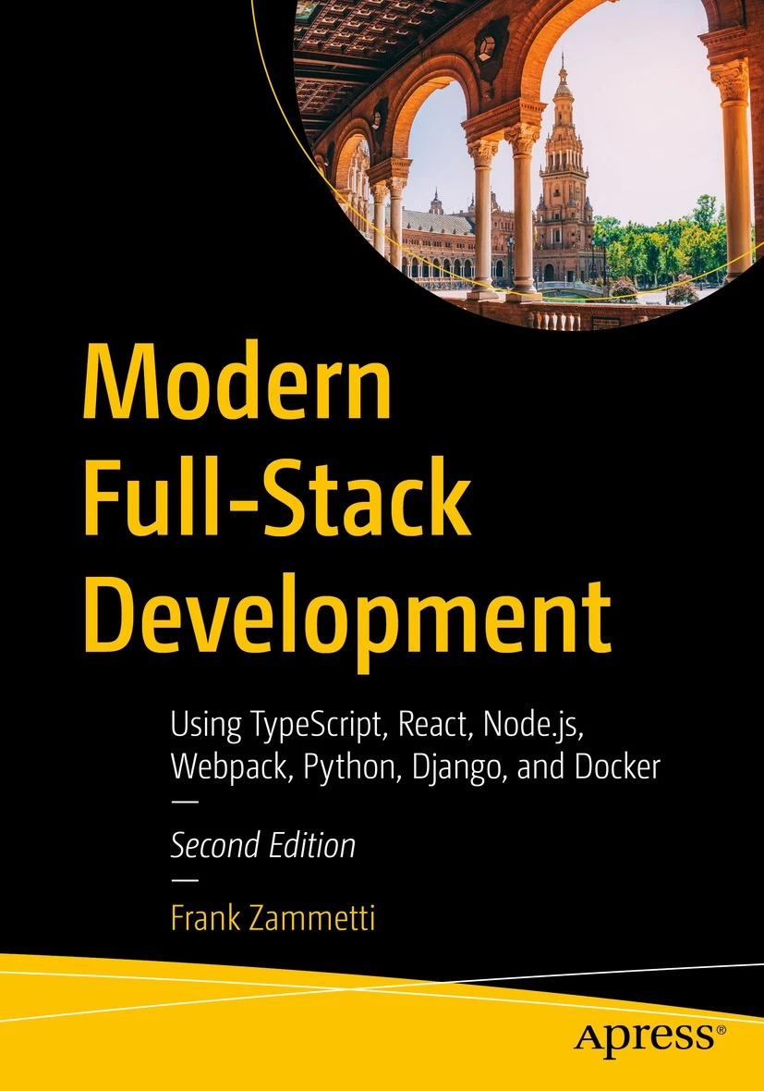 | 
Luciano Ramalho | Wes McKinney | Frank Zammett | Edécio Fernando Iepsen

Prefcio | Prefcio | Table of Contents | Agradecimentos
Capítulo 1 ■ Modelo de dados do Python | Capítulo 1 • Informações preliminares | Chapter 1: Server-Side Action: Node andNPM | capítulo 1 Introdução
Um baralho pythônico | 1.1 De que se trata estelivro? | Of JavaScript Runtimes and Building (Mostly) Servers | 1.1 Lógica de programação
Como os métodos especiais são usados | Quais tipos dedados? | First Baby Steps with Node: Installation | 1.1.1 Compreender o que é pedido
Emulando tipos numéricos | 1. 2 Por que Python para análise dedados? | More Useful: Executing JavaScript Source Files | 1.1.2 Realizar deduções na construção do programa
Representação em string | Python como aglutinador | Node’s Partner in Crime:NPM | 1.1.3 Enumerar as etapas a serem realizadas
Operadores aritméticos | Resolvendo o problema de "duas linguagens | A Few More NPM Commands | 1.1.4 Analisar outras possibilidades de solução
Valor booleano de um tipo definido pelo usurio | Por que não Python? | Initializing a New NPM/Node Project | 1.1.5 Ensinar ao computador uma solução
Visão geral dos métodos especiais | 1. 3 Bibliotecas Python essenciais | Adding Dependencies | 1.1.6 Pensar em todos os detalhes
Por que len não é um método? | NumPy | A Quick Aside: Semantic Versioning | 1.2 Entrada, processamento e saída
Resumo do captulo | pandas | Fisher Price’s “My First Node Web Server | 1.3 JavaScript
Leituras complementares | matplotlib | Bonus Example | 1.4 Editores de código JavaScript
Capítulo 2 ■ Uma coleção de sequências | IPython e Jupyter | Chapter 2: A Few More Words: Advanced Node and NPM | 1.5 Saída de dados com alert() e console.log()
Visão geral das sequências embutidas | SciPy | NPM: More on packagejson | 1.6 Variáveis e constantes
List comprehensions e expressões geradoras | scikitlearn | NPM: Other Commands | 1.7 Entrada de dados com prompt()
List comprehensions e legibilidade | statsmodels | Auditing Package Security | 1.8 Comentários
Comparação entre listcomps e map/filter | 1.4 Instalação e configurao | Deduplication and Pruning | 1.9 Tipos de dados e conversões de tipos
Produtos cartesianos | Windows | Finding/Searching for Packages sans Browser | 1.10 Exemplos de entrada, processamento e saída
Expressões geradoras | Apple (OS X.MacOS) | About the Authorxv | 1.11 Exercícios
Tuplas não são apenas listas imutveis | GNULinux | About the Technical Reviewerxvii | 1.12 Considerações finais do capítulo
Tuplas como registros | Instalando ou atualizando pacotesPython | Acknowledgmentsxix | capítulo 2 Integração com HTML
Desempacotamento de tuplas | Python 2 e Python | Introductionxxi | 2.1 Estrutura básica de um documento HTML
Desempacotamento de tuplas aninhadas | Ambientes de desenvolvimento integrado (IDEs) e editoresde | Updating Packages | 2.2 Cabeçalhos, parágrafos e campos de formulário
Tuplas nomeadas | texto | Publishing/Unpublishing Packages | 2.3 Criação do programa JavaScript
Tuplas como listas imutáveis | 1. 5 Comunidade e conferncias | Node: Standard Modules | 2.4 Métodos querySelector() e getElementById()
Fatiamento | 1. 6 Navegando pelolivro | File System (fs) | 2.5 Introdução a eventos e funções
Por que as fatias e os intervalos excluem o últimoitem | Exemplos decdigo | HTTP and HTTPS (http and https) | 2.6 Propriedades innerText, innerHTML e value
Objetosslice | Dados para os exemplos | OS (os) | 2.7 Método preventDefault()
Fatiamento multidimensional e reticências | Convenções de importao | Path (path) | 2.8 Operadores aritméticos e funções matemáticas
Atribuição de valores a fatias | Jargão | Process | 2.9 Exemplos de programas JavaScript integrados com HTML
Usando + e * com sequências | Capítulo 2. Básico da linguagem Python, IPython e notebooks Jupyter | Query Strings (querystring) | 2.10 Exercícios
Criando listas de listas | 2 .1 InterpretadorPython | URL (url) | 2.11 Considerações finais do capítulo
Atribuições combinadas e sequências | 2. 2 Básico sobre o IPython | Utilities (util) | capítulo 3 Construção de algoritmos com Node.js
O enigma da atribuio | Executando o shell IPython | The Rest of the Cast | 3.1 Instalação do Node.js
list.sort e a função embutida sorted | Executando o notebook Jupyter | Chapter 3: Client-Side Adventures: React | 3.2 Adição de pacote para entrada de dados
Administrando sequências ordenadas com bisect | Preenchimento automático com tabulaco | A Brief History of React | 3.3 Criação e execução de programas com o Node.js
Pesquisando com bisect | Introspeco | Yeah, Okay, History Nerd, That’s All Great, but What IS React? | 3.4 Exemplos de algoritmos com Node.js
Inserção com bisect.insort | Comando | The Real Star of the Show: Components | 3.5 Considerações finais do capítulo
Quando uma lista não é a resposta | /orun | Components Need Info: Props | capítulo 4 Condições
Arrays | Executando código da área de transferncia | Components (Sometimes) Need Memory: State | 4.1 If... else
Memory Views | Atalhos de teclado no terminal | Making Them Look Good: Style | 4.2 Operadores relacionais
NumPy e SciPy | Sobre os comandos mgicos | In the End, Why React? | 4.3 Operadores lógicos
Deques e outras filas | Integração com a matplotlib | Chapter 4: A Few More Words: Advanced React | 4.4 Operador ternário
Resumo do capítulo | 2. 3 Básico da linguagemPython | A Better Way to Write React Code: JSX | 4.5 Switch... Case
Leituras complementares | Semântica da linguagem | Yeah, Okay, So What Does It LOOK LIKE? | 4.6 Exemplos com HTML e JavaScript
Capítulo 3 ■ Dicionários e conjuntos | Tipos escalares | A Slight Detour into Babel Land | 4.7 Exemplos com Node.js
Tipos genéricos de mapeamento | Controle defluxo | Compile JSX | 4.8 Exercícios
diet comprehensions | Capítulo 3 • Estruturas de dados embutidas, funções e arquivos | And Now, Put It All Together | 4.9 Considerações finais do capítulo
Visão geral dos métodos comuns a mapeamentos | 3 .1 Estruturas de dados e sequncias | Table of ConTenTs | capítulo 5 Repetições
Tratando chaves ausentes com setdefault | Tupla | Whither Props? | 5.1 Repetição com variável de controle: laços for
Mapeamentos com consulta de chave flexvel | Lista | Default Props | 5.2 Repetição com teste no início: laços while
defaultdict: outra abordagem para chaves ausentes | Funcões embutidas para sequências | Typing Props | 5.3 Repetição com teste no final: laços do.. while
Método__ missing | List. set e dict comprehensions | Component Lifecycle | 5.4 Interrupções nos laços (break e continue)
Variações dediet | 3.2 Funces | Chapter 5: Building a Strong Foundation: TypeScript | 5.5 Contadores e acumuladores
Criando subclasses de UserDict | Namespaces. escopo e funçõeslocais | What Is TypeScript? | 5.6 Depurar programas (detectar erros)
Mapeamentos imutveis | Devolvendo diversos valores | Jumping into the Deep End | 5.7 Exemplos de Algoritmos de Repetição com Node.js
Teoria dos conjuntos | Funções são objetos | Beyond the Playground | 5.8 Exercícios
Literais deset | Funcões anônimas (lambdas) | Configuring TypeScript Compilation | 5.9 Considerações finais do capítulo
Set comprehensions | Currying: aplicação parcial dos argumentos | The Nitty Gritty: Types | capítulo 6 Vetores
Operações de conjuntos | Geradores | String | 6.1 Inclusão e exclusão de itens
Por dentro de dieteset | Erros e tratamento de exceco | Number | 6.2 Tamanho do vetor e exibição dos itens
Um experimento para testar o desempenho | 3. 3 Arquivos e o sistema operacional | Boolean | 6.3 For..of e forEach()
Tabelas hash em dicionrios | Bytes e Unicode com arquivos | Any | 6.4 Localizar conteúdo
Consequências práticas de como os'dickertos'funcionam | 3.4 Concluso | Arrays | 6.5 Vetores de objetos
Leituras complementares | Capítulo 4. Básico sobre o NumPy: arrays e processamento vetorizado | Tuples | 6.6 Desestruturação e operador Rest/Spread
Capítulo 4 ■ Texto versus bytes | 4.1 O ndarray do NumPy: um objeto array multidimensional | Enums | 6.7 Pesquisar e filtrar dados
Falhas de caracteres | Criando ndarrays | Function | 6.8 Map, Filter e Reduce
O essencial sobre bytes | Tipos de dados para ndarrays | Object | 6.9 Classificar os itens do vetor
Structs e memory views | Aritmética com arraysNumPy | Null, Void, and Undefined | 6.10 Manipulação de vetores com Node.js
Codificadores/decodificadores básicos | Indexacão básica e fatiamento | Custom Type Aliases | 6.11 Exercícios
Entendendo os problemas de codificação/decodificao | Indexacão booleana | Union Types | 6.12 Considerações finais do capítulo
Lidando com UnicodeEncodeError | Indexacão sofisticada | TypeScript == ES6 Features for “Free | capítulo 7 Strings e datas
Lidando com UnicodeDecodeError | Transposição de arrays e troca deeixos | The let and const Keywords | 7.1 Percorrer os caracteres de uma string
SyntaxError ao carregar módulos com codificação inesperada | 4. 2 Funções universais: funções rápidas de arrays para todosos | Block Scope | 7.2 Converter para letras maiúsculas ou minúsculas
Como descobrir a codificação de uma sequência de bytes | elementos | Arrow Functions | 7.3 Cópia de caracteres e remoção de espaços da string
BOM: um gremlin útil | 4. 3 Programação orientada aarrays | Template Literals | 7.4 Localizar um ou mais caracteres na string
Lidando com arquivos-texto | Expressando uma lógica condicional como operações dearray | Default Parameters | 7.5 Dividir a string em elementos de vetor
Defaults de codificação: um hospcio | Métodos matemáticos e estatsticos | Table of ConTenTs | 7.6 Validar senhas com o método match()
Normalizando Unicode para comparações mais seguras | Métodos para arrays booleanos | Spread and Rest (and as an Added Bonus: Optional Arguments) | 7.7 Substituição de caracteres
Case folding | Ordenaco | Destructuring | 7.8 Manipulação de datas
Funções utilitárias para comparações normalizadas | Unicidade e outras lógicas de conjuntos | Classes | 7.9 Strings e datas com Node.js
“Normalização” extrema: removendo acentos | 4.4 Entrada e saída de arquivos comarrays | Chapter 6: A Few More Words: Advanced TypeScript | 7.10 Exercícios
Ordenação de texto Unicode | 4.5 Álgebralinear | Interfaces | 7.11 Considerações finais do capítulo
Ordenação com o Unicode Collation Algorithm | 4. 6 Geração de números pseudoaleatrios | Argument/Object Interfaces | capítulo 8 Funções e eventos
Base de dados Unicode | 4. 7 Exemplo: passeios aleatrios | Methods in Interfaces | 8.1 Functions e Arrow Functions
APIs de modo dual para str e bytes | Simulando vários passeios aleatórios de umasvez | Interfaces and Classes | 8.2 Funções com passagem de parâmetros
str versus bytes em expressões regulares | 4.8 Concluso | Extending Interfaces | 8.3 Funções com retorno de valor
str versus bytes em funções deos | Capítulo 5 • Introdução aopandas | Namespaces and Modules | 8.4 Funções com parâmetros Rest
Resumo do capítulo | 5 .1 Introdução às estruturas de dados dopandas | Namespaces | 8.5 Funções anônimas
Leituras complementares | Series | Modules | 8.6 Eventos JavaScript
Capítulo 5 ■ Funções de primeira dasse | DataFrame | Decorators | 8.7 Funções com Node.js
Tratando uma função como um objeto | Obietos Index . 5. 2 Funcionalidades essenciais | Decorator Factories | 8.8 Exercícios
Funções de ordem superior | Reindexaco | Third-Party Libraries | 8.9 Considerações finais do capítulo
Substitutos modernos para map, filter e reduce | Descartando entradas de umeixo | Debugging TypeScript Apps | capítulo 9 Persistência de dados com localStorage
Funções anônimas | Indexação. seleção e filtragem | Source Maps | 9.1 Salvar e recuperar dados
As sete variações de objetos invocáveis | Índices inteiros | Chapter 7: Tying It Up in a Bow: Webpack | 9.2 Uma “pitada” de Bootstrap
Tipos invocáveis definidos pelo usurio | Aritmética e alinhamento dedados | What’s a Bundle, and How Do I Make One? | 9.3 Remover dados do localStorage
Introspecção de funo | Aplicação de funções e mapeamento | What’s Webpack All About? | 9.4 Uso do querySelectorAll()
De parâmetros posicionais a parâmetros exclusivamente nomeados | Ordenacão e classificaco | Dependency Graph | 9.5 Manipular listas no localStorage
Obtendo informações sobre parâmetros | Índices de eixos com rótulos duplicados | Entry | 9.6 Exercícios
Anotações de funo | 5. 3 Resumindo e calculando estatísticas descritivas | Output | 9.7 Considerações finais do capítulo
Pacotes para programação funcional | Correlacão e covarincia | Loaders | capítulo 10 Inserir elementos HTML via JavaScript
Módulo operator | Valores únicos. contadores de valores e pertinncia | Plugins | 10.1 Inserir e manipular elementos de texto
Congelando argumentos com functools.partial | 5 .4 Concluso | Modes | 10.2 Inserir imagens
Resumo do captulo | Capítulo 6. Carga de dados, armazenagem e formatos de arquivo | Browser Compatibility | 10.3 Manipular tabelas HTML
Leituras complementares | 6.1 Lendo e escrevendo dados em formatotexto | Table of ConTenTs | 10.4 Exercícios
Capítulo 6 ■ Padrões de projeto com funções de primeira classe | Lendo arquivos-texto empartes | Getting Started with Webpack | 10.5 Considerações finais do capítulo
Estudo de caso: refatorando Strategy | Escrevendo dados em formatotexto | Getting More Complex | capítulo 11 É muito bom programar... Programe!
Strategy clássico | Trabalhando com formatos delimitados | Configuration | 11.1 Programa Jockey Club
Strategy orientado a funço | DadosJSON | Using Modules | 11.2 Programa Reserva de Poltronas em Teatro
Escolhendo a melhor estratégia: abordagem simples | XML e HTML: web scraping | Wither TypeScript? | 11.3 Jogo “Descubra a Palavra”
Encontrando estratégias em um módulo | 6.2 Formatos de dados binrios | Chapter 8: Delivering the Goods: MailBag, the Server | 11.3.1 Cadastro de palavras
Command | Usando o formatoHDFS | What Are We Building? | 11.3.2 Listagem de palavras
Resumo do capítulo | Lendo arquivos do MicrosoftExcel | Basic Requirements | 11.3.3 Programação do jogo
Leituras complementares | 6. 3 Interagindo com APisweb | Setting Up the Project | 11.4 Considerações finais do capítulo
Capítulo 7 ■ Decoradores de função e closures | 6.4 Interagindo com bancos dedados | Source File Rundown | capítulo 12 Criação de um App: Back-end com Express
Básico sobre decoradores | 6.5 Concluso | Adding Node Modules | 12.1 Express
Quando Python executa os decoradores | Capítulo 7. Limpeza e preparação dosdados | Adding Types | 12.2 Nodemon
Padrão Strategy melhorado com decorador | 7 .1 Tratando dados ausentes | A More Convenient Development Environment | 12.3 Rotas POST e Formato JSON
Regras para escopo de variáveis | Filtrando dados ausentes | The Starting Point: maints | 12.4 Middlewares
Closures | Preenchendo dados ausentes | A Quick Detour: Time to Take a REST | 12.5 Use o Knex e escolha o banco de dados
Declaração nonlocal | 7.2 Transformacão dedados | Another Quick Detour: Express, for Fun and Profit | 12.6 Criação de tabelas com Migrations
Implementando um decorador simples | Removendo duplicatas | Back to the Code | 12.7 Seeds: “semeando” dados iniciais
Funcionamento | Transformando dados usando uma funcãoouum | Gotta Know What We’re Talking to: ServerInfots | 12.8 Database Config e express.Router
Decoradores da biblioteca-padro | mapeamento | Time to Send the Mail: smtpts | 12.9 Async e await
Memoização com functools.lru.cache | Substituindo valores | A Quick Detour: Nodemailer | 12.10 Status Code HTTP
Funções genéricas com dispatch simples | Renomeando os índices doseixos | Another Quick Detour: Generics | 12.11 Rotas para a realização do CRUD
Decoradores empilhados | Discretização e compartimentalização (binning) | Back to the Code | 12.12 Filtros, totalizações e agrupamentos
Decoradores parametrizados | Detectando e filtrando valores discrepantes | Time to Get the Mail (and Other Stuff): imapts | 12.13 CORS
Um decorador de registro parametrizado | Permutação e amostragem aleatria | A Quick Detour: emailjs-imap-client and mailparser | 12.14 Considerações finais do capítulo
Decorador clock parametrizado | Calculando variáveis indicadorasdummy | Back to the Code | capítulo 13 Criação de um App: Front-end com React
Resumo do capítulo | 7. 3 Manipulação de strings | Reach Out and Touch Someone: contactsts | 13.1 Variáveis de Estado: useState()
Leituras complementares | Métodos de objetosstring | A Quick Detour: NoSQL | 13.2 Organização em componentes
Capítulo 8 - Referências a objetos, mutabiIidade e reciclagem | Expressões regulares | Another Quick Detour: NeDB | 13.3 Criação de um novo projeto React
Variáveis não são caixas | Funções de string vetorizadas nopandas | Table of ConTenTs | 13.4 Simplificando o gerenciamento do form com React Hook Form
Identidade, igualdade e apelidos | 7.4 Concluso | Back to the Code | 13.5 Axios para comunicar com o Web Service
Escolhendo entre == eis | Capítulo 8. Tratamento de dados: junção, combinação e reformatao | Testing It All | 13.6 Criação de Rotas com o React Router
A relativa imutabilidade das tuplas | 8 .1 Indexação hierrquica | Optional Tooling | 13.7 useEffect()
Cópias são rasas por padro | Reorganizando e ordenandonveis | Suggested Exercises | 13.8 Filtrando os registros da listagem
Cópias profundas e rasas de objetos quaisquer | Estatísticas de resumo pornvel | Chapter 9: Delivering the Goods: MailBag, the Client | 13.9 Exclusão, alteração e passagem de funções como props
Parâmetros de função como referências | Indexando com as colunas de um DataFrame | What Are We Building? | 13.10 Resumo com gráfico ou dashboard do sistema
Tipos mutáveis como default de parâmetros: péssima ideia | 8.2 Combinando e mesclando conjuntos dedados | Basic Requirements | 13.11 Considerações finais
Programação defensiva com parâmetros mutáveis | Juncões no DataFrame no estilo de bancos dedados | Setting Up the Project | Referências
dei e coleta de lixo | ' Fazendo merge com base nondice | Source File Rundown
Referências fracas | Concatenando ao longo de umeixo | The Starting Point: indexhtml
Esquete com WeakValueDictionary | Combinando dados com sobreposio | The Starting Point, Redux: maintsx
Limitações das referências fracas | 8. 3 Reformatação e pivoteamento | A Quick Detour: State’ing the Obvious
Truques de Python com imutáveis | Reformatação com indexação hierrquica | Back to the Code
Resumo do capítulo | Fazendo o pivoteamento de um formato "longo" paraum | A Bit of Configuration: configts
Leituras complementares | formato largo | A Worker for All Seasons
Capítulo 9 ■ Um objeto pythônico | Pivoteamento do formato "largo" para o formato longo | A Quick Detour: AJAX
Representações de objetos | 8.4 Concluso | Mirroring the Server Part 1: Contactsts
Retorno da classe Vector | Capítulo 9. Plotagem e visualizao | Mirroring the Server Part 2: IMAPts
Um construtor alternativo | 9 .1 Introducão rápida à API da matplotlib ' Figuras e subplotagens | Mirroring the Server Part 3: SMTPts
classmethod versus staticmethod | Cores. marcadores e estilos delinha | A Cavalcade of Components
Apresentações formatadas | Tiques, rótulos e legendas | A Quick Detour: Material-UI
Um Vector2d hashable | Anotações e desenhos em uma subplotagem | BaseLayouttsx
Atributos privados e “protegidos” em Python | Salvando plotagens em arquivos | A Quick Detour: Functional Components
Economizando espaço com o atributo de classe__ slots | Configuração da matplotlib | Toolbartsx
Os problemas com__ slots | 9. 2 Plottagem com o pandas e o seaborn | MailboxListtsx
Sobrescrita de atributos de classe | Plotagens delinha | ContactListtsx
Resumo do capítulo | Plotagem debarras | ContactViewtsx
Leituras complementares | Histogramas e plotagens de densidade | MessageListtsx
Capítulo 10 ■ Hackeando e fatiando sequências | Plotagens de dispersão ou depontos | Table of ConTenTs
Vector: um tipo de sequência definido pelo usurio | Grades de faceta e dados de categoria | MessageViewtsx
Vector tomada #1: compatível com Vectord | 9 . 3 Outras ferramentas de visualização dePython | WelcomeViewtsx
Protocolos e duck typing | 9.4 Concluso | Suggested Exercises
Vector tomada #2: uma sequência que permite fatiamento | Capítulo 1 O. Agregação de dados e operações emgrupos | Chapter 10: Time for Fun: BattleJong, the Server
Como funciona o fatiamento | 10.1 Funcionamento de GroupBy | What Are We Building?
Um__ getitem__ que considera fatias | Iterando porgrupos | Basic Requirements
Vector tomada #3: acesso dinâmico a atributos | Selecionando uma coluna ou um subconjunto de colunas | Setting Up the Project
Vector tomada #4: hashing e um == mais rápido | Agrupando com dicionários eSeries | Some tsconfigjson Changes
Vector tomada #5: formatao | Agrupando com funes | Adding Node Modules
Resumo do capítulo | Agrupando por níveis dendice | Adding Types
Leituras complementares | 10.2 Agregação dedados | Source File Rundown
Capítulo 11 ■ Interfaces: de protocolos a ABCs | Aplicação de função nas colunas e aplicação de várias funes | The Starting Point (the ONLY Point, in Fact!): serverts
Interfaces e protocolos na cultura de Python | Devolvendo dados agregados sem índices delinha | A Quick Detour: WebSockets
Python curte sequências | 1O.3 Método apply: separar-aplicar-combinar genrico | Back to the Code
Monkey-patching para implementar um protocolo em tempo de execuo | Suprimindo as chaves degrupo | Serving the Client: The Express Server
Aves aquáticas de Alex Martelli | Análise de quantis e de buckets | Handling Messages: The WebSocket Server and Overall Game Design
Criando subclasses de umaABC | Exemplo: preenchendo valores ausentes com valores | Finishing Up the WebSocket Server
ABCs da biblioteca-padro | específicos degrupo | Of Tiles and Board Layouts
ABCs em collections.abc | Exemplo: amostragem aleatória e permutao | Suggested Exercises
A torre numérica de ABCs | Exemplo: média ponderada de grupos e correlao | Chapter 11: Time for Fun: BattleJong, the Client
Definindo e usando uma ABC | Exemplo: regressão linear nosgrupos | What Are We Building?
Detalhes de sintaxe das ABCs | 10.4 Tabelas pivôs e tabulação cruzada | Basic Requirements
Herdando da ABC Tombola | Tabulacõescruzadas:crosstab | Setting Up the Project
Uma subclasse virtual de Tombola | 10.5 Concluso | Some tsconfigjson Changes
Como as subclasses de Tombola foram testadas | Capítulo 11 • Séries temporais | Some webpackconfigjs Changes
Uso de register na prática | 11.1 Tipos de dados e ferramentas para dataehora | Adding Libraries
Gansos podem se comportar como patos | Conversão entre string e datetime | Table of ConTenTs
Resumo do capítulo | 11.2 Básico sobre séries temporais | Adding Types
Leituras complementares | Indexação. seleção e geração de subconjuntos | Source File Rundown
Capítulo 12 ■ Herança: para o bem ou para o mal | Séries temporais com índices duplicados | The Starting Point: indexhtml
Artimanhas da criação de subclasses de tipos embutidos | 11.3 Intervalos de datas. frequências e deslocamentos | The REAL Starting Point: maintsx
Herança múltipla e ordem de resolução de métodos | Gerando intervalos dedatas | The Basic Layout: BaseLayouttsx
Herança múltipla no mundo real | Frequências e offset dedatas | Feedback and Status: ControlAreatsx
Lidando com herança múltipla | Deslocamento de datas (adiantando e atrasando) | Scores
1. Faça a distinção entre herança de interface e herança de implementao | 11.4 Tratamento de fusos horrios | Game State Messages
2. Deixe as interfaces explícitas com ABCs | Localizacão e conversão dos fusos horrios | Where the Action Is: PlayerBoardtsx
3. Use mixins para reutilização de código | Operações com objetos Timestamp que consideramfusos | A Quick Detour: Custom-Type Definitions
4. Explicite as mixins pelo nome | horrios | Back to the Code
5. Uma ABC também pode ser uma mixin; o contrário não é verdade | Operações entre fusos horários diferentes | The Render Process
6. Não herde de mais de uma classe concreta | 11. 5 Períodos e aritmética com perodos | Talking to the Server: socketCommts
7. Ofereça classes agregadas aos usuários | Conversão de frequência de perodos | Handling Server-Sent Messages
8. “Prefira composição de objetos à herança de classe | Frequências de período trimestrais | Sending Messages to the Server
Tkinter: o bom, o ruim e o feio | Convertendo timestamps para períodos (e viceversa) | The Main Code: statets
Um exemplo moderno: mixins em views genéricas de Django | Criando um Periodlndex a partir dearrays | A Few Interface for Good Measure
Resumo do capítulo | 11. 6 Reamostragem e conversão de frequncias | The Beginning of the State Object
Leituras complementares | Downsampling | Back to the Code
Capítulo 13 ■ Sobrecarga de operadores: o jeito certo | Upsampling e interpolao | Message Handler Methods
Básico da sobrecarga de operadores | Reamostragem com perodos | The Big Kahuna: tileClick()
Operadores unários | 11. 7 Funcões de janela mvel | Suggested Exercises
Sobrecarregando + para soma de vetores | Funções exponencialmente ponderadas | Chapter 12: Bringing the Dev Ship into Harbor: Docker
Sobrecarregando ' para multiplicação por escalar | Funcões de janela móvel binrias | An Introduction to Containers and Containerization
Operadores de comparação rica | Funcões de janela móvel definidas pelo usurio | The Star of the Show: Docker
Operadores de atribuição combinada | 11.8 Concluso | Installing Docker
Resumo do capítulo | Capítulo 12 . Pandas avanado | Your First Container: “Hello, World!” of Course
Leituras complementares | 12 .1 Dados categorizados | Table of ConTenTs
Capítulo 14 ■ Iteráveis, iteradores e geradores | Informacões básicas e motivaco | A Quick Rundown of Key Docker Commands
Sentence tomada #1: uma sequência de palavras | Tipo Categorical dopandas | Listing Images
Por que sequências são iteráveis: a função iter | Processamentos com Categoricals | Listing Containers
Iteráveis versus iteradores | Métodos para dados categorizados | Starting (and Stopping) Containers
Sentence tomada #2: um iterador clássico | 12.2 Uso avançado de GroupBy | Remove Containers and Images
Fazer de Sentence um iterador: péssima ideia | Transformações de grupos e GroupBys "não encapsulados | Pulling Images
Sentence tomada #3: uma função geradora | Reamostragem de tempo emgrupos | Searching for Images
Como funciona uma função geradora | 12.3 Técnicas para encadeamento de mtodos | Attaching to a Container
Sentence tomada #4: uma implementação lazy | Métodopipe | Viewing Container Logs
Sentence tomada #5: uma expressão geradora | 12.4 Concluso | Creating Your Own Image
Expressões geradoras: quando usá-las | Capítulo 13 • Introdução às bibliotecas de modelagem emPython | Deploying to Docker Hub
Outro exemplo: gerador de progressão aritmética | 13 .1 Interface entre o pandas e o código dos modelos | Wrapping Up MailBag and BattleJong
Progressão aritmética com itertools | 13 .2 Criando descrições de modelos com oPatsy | Suggested Exercises
Funções geradoras na biblioteca-padro | Transformações de dados em fórmulas doPatsy | Index
Nova sintaxe em Python 3.3: yield from | Dados categorizados e oPatsy
Funções de redução de iteráveis | 13. 3 Introducão ao statsmodels
Uma visão mais detalhada da função iter | Estimando modelos lineares
Estudo de caso: geradores em um utilitário para conversão de banco de dados | Estimando processos de séries temporais
Geradores como corrotinas | 13.4 Introducão ao scikitlearn
Resumo do capítulo | 13.5 Dando prosseguimento à sua educao
Leituras complementares | Capítulo 14 . Exemplos de análises dedados
Capítulo 15 ■ Gerenciadores de contexto e blocos else | 14.1 Dados de 1.USA.gov doBitly
Faça isso, então aquilo: blocos else além deif | Contando fusos horários em Pythonpuro
Gerenciadores de contexto e blocos with | Contando fusos horários com opandas
Utilitários de contextlib | 14.2 Conjunto de dados do MovieLenslM
Usando ©contextmanager | Avaliando a discrepância nas avaliaes
Resumo do capítulo | 14.3 Nomes e bebês americanos de 1880a
Leituras complementares | Analisando tendências para osnomes
Capítulo 16 ■ Corrotinas | 14.4 Banco de dados de alimentos doUSDA
Como as corrotinas evoluíram a partir de geradores | 14.5 Banco de dados da Federal Election Commission em
Comportamento básico de um gerador usado como corrotina | Estatísticas sobre as doações de acordo com a profissoeo
Exemplo: corrotina para calcular uma média cumulativa | empregador
Decoradores para preparação de corrotinas | Separando os valores das doações em buckets
Término de corrotinas e tratamento de exceo | Estatísticas sobre as doacões conforme oestado
Devolvendo um valor a partir de uma corrotina | 14.6 Concluso
Usando yield from | Apêndice A • NumPy avanado
O significado de yield from | A.1 Organização interna do objeto ndarray
Caso de uso: corrotinas para uma simulação de eventos discretos | A hierarquia de dtypes doNumPy
Sobre simulações de eventos discretos | A.2 Manipulação avançada dearrays
A simulação da frota de táxis | Redefinindo o format o dearrays
Resumo do capítulo | Ordem C versus ordem Fortran
Leituras complementares | Concatenando e separandoarrays
Capítulo 17 ■ Concorrência com futures | Repetindo elementos: tile erepeat
Exemplo: downloads da Web em três estilos | Equivalentes à indexação sofisticada: takeeput
Um script para download sequencial | A. 3 Broadcasting
Fazendo download com concurrent.futures | Broadcasting em outroseixos
Onde estão os futures? | Definindo valores de array para broadcasting
E/S bloqueante e a GIL | A.4 Usos avancados deufuncs
Iniciando processos com concurrent.futures | Métodos de instância deufuncs
Fazendo experimentos com Executor.map | Escrevendo novas ufuncs emPython
Downloads com exibição de progresso e tratamento de erros | A.5 Arrays estruturados e de registros
Tratamento de erros nos exemplos da série flags | dtypes aninhados e campos multidimensionais
Usando futures.as_completed | Por que usar arrays estruturados?
Alternativas com threading e multiprocessing | A.6 Mais sobre ordenaco
Resumo do capítulo | Ordenações indiretas: argsort e lexsort
Leituras complementares | Algoritmos de ordenação alternativos
Capítulo 18 ■ Concorrência com asyncio | Ordenando arrays parcialmente
Thread versus corrotina: uma comparaço | numpy.searchsorted: encontrando elementos em umarray
asyncio.Furure: não bloqueante por design | ordenado
yield from com futures, tasks e corrotinas | A. 7 Escrevendo funções NumPy rápidas com oNumba
Fazendo download com asyncio e aiohttp | Criando objetos numpy.ufunc personalizados com oNumba
Dando voltas em chamadas bloqueantes | A.8 Operações avançadas de entrada e saída comarrays
Melhorando o script para download com asyncio | Arquivos mapeados em memria
Usando asyncio.as_completed | HDF5 e outras opções para armazenagem dearrays
Usando um executor para evitar bloqueio do loop de eventos | A.9 Dicas para o desempenho
De callbacks a futures e corrotinas | A importância da memória contgua
Fazendo várias requisições para cada download | Apêndice B. Mais sobre o sistema IPython
Escrevendo servidores com asyncio | B.1 Usando o histórico de comandos
Um servidor TCP com asyncio | Pesquisando e reutilizando o histórico de comandos
Um servidor web com aiohttp | Variáveis de entrada e desada
Clientes mais inteligentes para melhorar a concorrência | B. 2 Interagindo com o sistema operacional
Resumo do capítulo | Comandos do shell e aliases
Leituras complementares | Sistema de marcadores de diretrios
Capítulo 19 ■ Atributos dinâmicos e propriedades | B. 3 Ferramentas para desenvolvimento de software
Processando dados com atributos dinâmicos | Depurador interativo
Explorando dados JSON ou similares com atributos dinâmicos | Medindo o tempo de execução de um código
O problema do nome de atributo inválido | /otimee
Criação flexível de objetos com__ new | /otimeit
Reestruturando o feed da OSCON com shelve | Geração básica de perfis
Recuperação de registros relacionados usando propriedades | /oprune
Usando uma propriedade para validação de atributo | /orunp
Lineitem tomada #1: classe para um item de um pedido | Gerando o perfil de uma função linha alinha
Lineitem tomada #2: uma propriedade com validao | B.4 Dicas para um desenvolvimento de código produtivousando
Uma visão apropriada das propriedades | o IPython
Propriedades encobrem atributos de instância | Recarregando dependências de mdulos
Documentação de propriedades | Dicas para design decdigo
Implementando uma fábrica de propriedades | B. 5 Recursos avançados do IPython
Tratando a remoção de atributos | Deixando suas próprias classes mais apropriadas ao IPython
Atributos e funções essenciais para tratamento de atributos | Perfis e configurao
Atributos especiais que afetam o tratamento de atributos | B.6 Concluso
Funções embutidas para tratamento de atributos | Sobre oautor
Métodos especiais para tratamento de atributos | Colofo
Resumo do capítulo
Leituras complementares
Capítulo 20 ■ Descritores de atributos
Exemplo de descritor: validação de atributos
Lineitem tomada #3: um descritor simples
Lineitem tomada #4: nomes automáticos para atributos de armazenagem
Lineitem tomada #5: um novo tipo descritor
Descritores dominantes e não dominantes
Descritor dominante
Descritor dominante sem__get
Descritor não dominante
Sobrescrevendo um descritor na classe
Métodos são descritores
Dicas para uso de descritores
Docstring de descritores e controle de remoço
Resumo do capítulo
Leituras complementares
Capítulo 21 ■ Metaprogramação com classes
Uma fábrica de classes
Um decorador de classe para personalizar descritores
O que acontece quando: tempo de importação versus tempo de execuo
Exercícios dos instantes de avaliao
Básico sobre metaclasses
Exercício do instante de avaliação de metaclasses
Uma metaclasse para personalizar descritores
Método especial__ prepare__ de metaclasse
Classes como objetos
Resumo do capítulo
Leituras complementares
Posfácio
Leituras complementares
Apêndice A ■ Scripts auxiliares
Capítulo 3: teste de desempenho do operadorin
Capítulo 3: comparar padrões de bits de hashes
Capítulo 9: uso de RAM com e sem__ slots
Capítulo 14: script isis2json.py para conversão de banco de dados
Capítulo 16: simulação de eventos discretos para a frota de táxis
Capítulo 17: Exemplos com criptografia
Capítulo 17: exemplos de cliente HTTP para flags
Capítulo 19: Scripts e testes para agenda da OSCON
Jargão de Python
Sobre o autor
Colofo

Sheet1
python programming an introduction to computer science 3rd edition | pense em python | curso intensivo de python uma introdução prática e baseada em projetos à programação | introdução à programação com python algoritmos | aprendendo python | lógica de programação e algorítmos com javascript
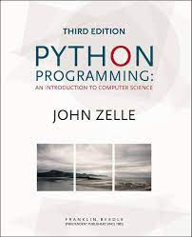 | 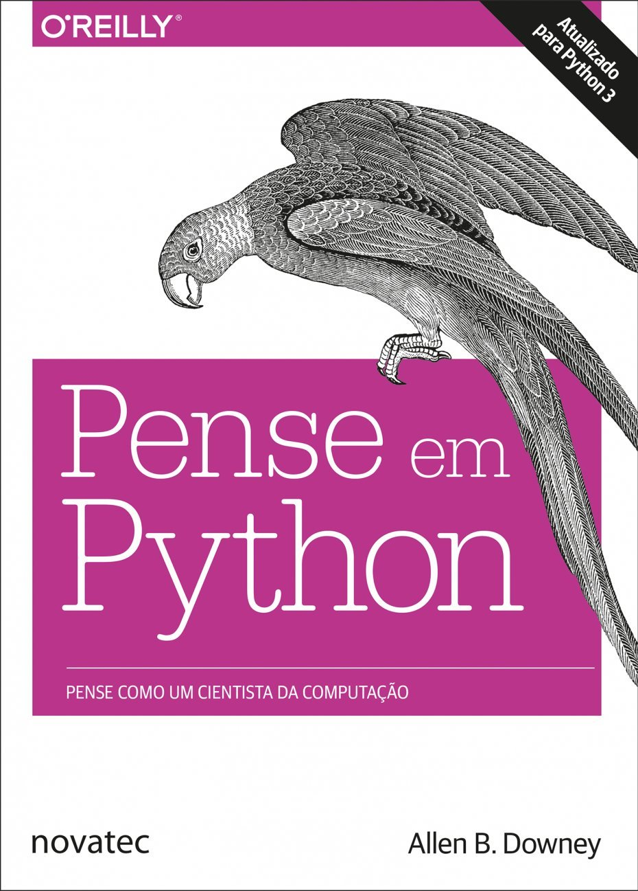 | 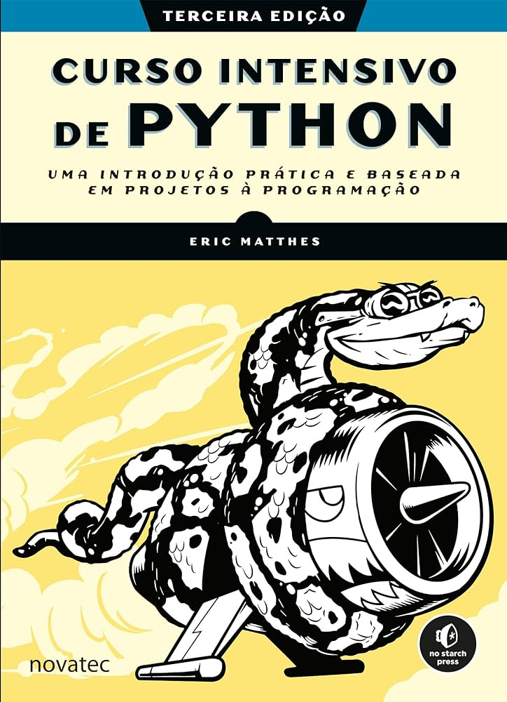 | 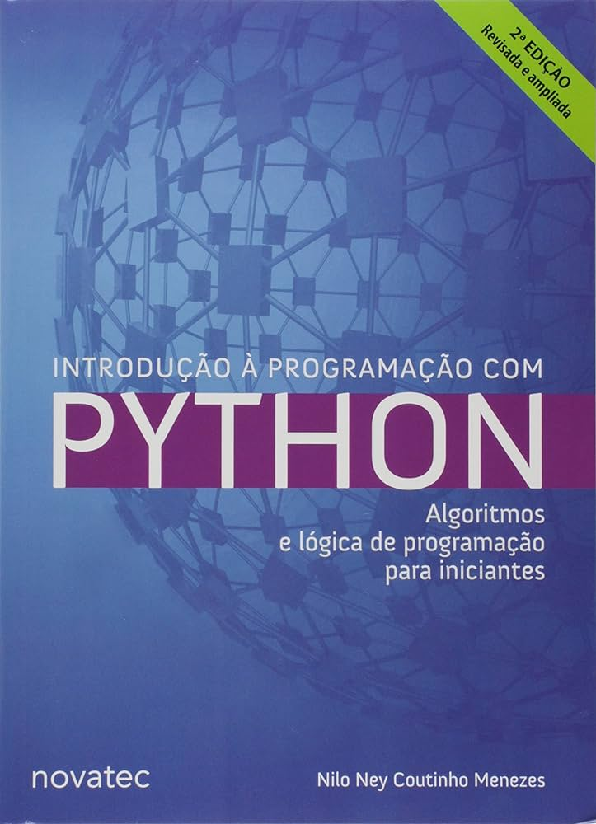 | 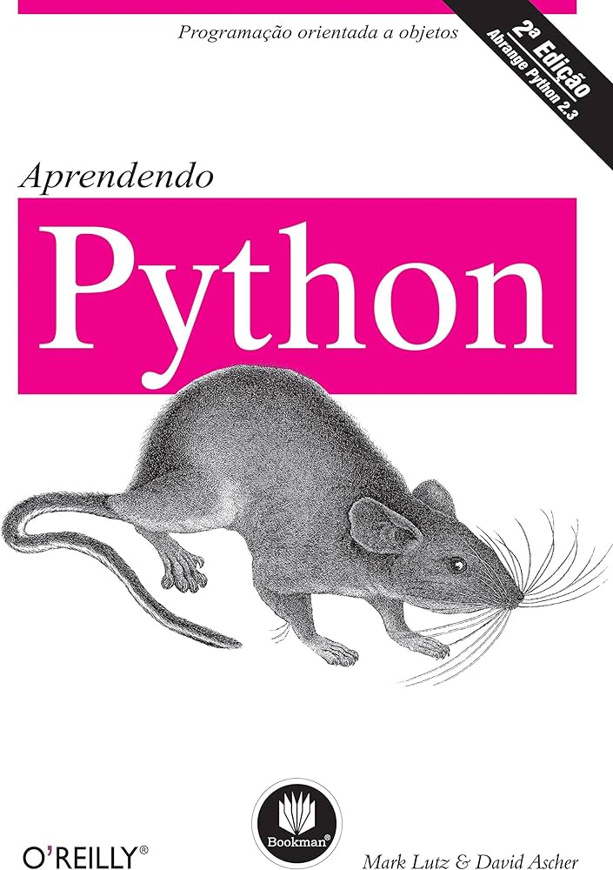
John M. Zelle | Allen B downey | Eric Matthes | Nilo Ney Coutinho Menezes | David Ascher e Mark Lutz | Edécio Fernando Iepsen
Sumário | Sumário | Sumário | Sumário | Sumário | Sumário
Foreword, by Guido van Rossum | Prefácio | Agradecimentos | Agradecimentos | Prefácio | Agradecimentos
1.3 What Is Computer Science? | Capítulo 1 A jornada do programa | Introdução | Prefácio da segunda edição | 1. Uma sessão de perguntas e respostas sobre o Python | capítulo 1 Introdução
1.4 Hardware Basics | O que é um programa? | A quem este livro se destina? | Prefácio da primeira edição | Por que as pessoas usam Python? | 1.1 Lógica de programação
1.5 Programming Languages | Execução do Python | O que você pode esperar do livro? | Introdução | O Python é uma linguagem de script? | 1.1.1 Compreender o que é pedido
1.6 The Magic of Python | O primeiro programa | Por que Python? | Capítulo 1 ■ Motivação | Certo, mas qual é o inconveniente? | 1.1.2 Realizar deduções na construção do programa
1.7 Inside a Python Program | Operadores aritméticos | Parte I ■ Conceitos básicos | 1.1 Você quer aprender a programar? | Quem usa Python atualmente? | 1.1.3 Enumerar as etapas a serem realizadas
1.8 Chaos and Computers | Valores e tipos | 1 ■ Iniciando | 1.2 Como está seu nível de paciência? | O que eu posso fazer com Python? | 1.1.4 Analisar outras possibilidades de solução
1.9 Chapter Su mmary | Linguagens formais e naturais | Configurando seu ambiente de programação | 1.3 Quanto tempo você pretende estudar? | Quais são as vantagens técnicas do Python? | 1.1.5 Ensinar ao computador uma solução
2.1 The Software Development Process | Depuração | Python 2 e Python 3 | 1.4 Programar para quê? | De que forma o Python é melhor do que a linguagem X? | 1.1.6 Pensar em todos os detalhes
2.2 Exampie Program: Temperature Converter | Glossário | Executando trechos de código Python | 1.4.1 Escrever páginas web | 2. Como o Python executa programas | 1.2 Entrada, processamento e saída
2.3 Elements of Programs | Exercícios | Hello World! | 1.4.2 Acertar seu relógio | Apresentando o interpretador Python | 1.3 JavaScript
2.4 0 utput Statements | Capítulo 2 Variáveis, expressões e instruções | Python em sistemas operacionais diferentes | 1.4.3 Aprender a usar mapas | Execução de programa | 1.4 Editores de código JavaScript
2.5 Assignment Statements | Instruções de atribuição | Python no Linux | 1.4.4 Mostrar para seus amigos que você sabe programar | Variações do modelo de execução | 1.5 Saída de dados com alert() e console.log()
2.6 Definite Loops | Nomes de variáveis | Python no OS X | 1.4.5 Parecer estranho | 3. Como você executa programas | 1.6 Variáveis e constantes
2.7 Example Program: Future Value | Expressões e instruções | Python no Windows | 1.4.6 Entender melhor como seu computador funciona | Desenvolvimento interativo | 1.7 Entrada de dados com prompt()
2.8 Chapter Summary | Modo script | Resolvendo problemas de instalação | 1.4.7 Cozinhar | Linhas de comando de sistema e arquivos | 1.8 Comentários
3.1 Numeric Data Types | Ordem das operações | Executando programas Python a partir de um terminal | 1.4.8 Salvar o mundo | Clicando em ícones de arquivo do Windows | 1.9 Tipos de dados e conversões de tipos
3.2 Type Conversions and Rounding | Operações com strings | No Linux e no OS X | 1.4.9 Software livre | Importações e recarregamentos de módulo | 1.10 Exemplos de entrada, processamento e saída
3.4 Accumulating Results: Factorials | Comentários | No Windows | 1.5 Por que Python? | A interface com o usuário IDLE | 1.11 Exercícios
3.5 Limitations of Computer Arithmetic | Depuração | Resumo | Capítulo 2 ■ Preparando o ambiente | Outros IDEs | 1.12 Considerações finais do capítulo
3.6 Chapter Summary | Glossário | 2 ■ Variáveis e tipos de dados simples | 2.1 Instalação do Python | Incorporando chamadas | capítulo 2 Integração com HTML
3.7 Exercises | Exercícios | O que realmente acontece quando executamos hello_world.py | 2.1.1 Windows | Binários congelados executáveis | 2.1 Estrutura básica de um documento HTML
4.1 Overview | Capítulo 3 Funções | Variáveis | 2.2 Usando o interpretador | ﻿Opções de execução com editores de textoe | 2.2 Cabeçalhos, parágrafos e campos de formulário
4.3 Simple Graphics Programming | Chamada de função | Nomeando e usando variáveis | 2.3 Editando arquivos | Outras opções de execução | 2.3 Criação do programa JavaScript
4.4 Using Graphical Objects | Funções matemáticas | Evitando erros em nomes ao usar variáveis | 2.4 Cuidados ao digitar seus programas | Possibilidades futuras? | 2.4 Métodos querySelector() e getElementById()
4.5 Graphing Future Value | Composição | Strings | 2.5 Os primeiros programas | Qual opção devo usar? | 2.5 Introdução a eventos e funções
4.6 Choosing Coordinates | Como acrescentar novas funções | Mudando para letras maiúsculas e minúsculas em uma string usando | 2.6 Conceitos de variáveis e atribuição | Exercícios da parte | 2.6 Propriedades innerText, innerHTML e value
4.7 Interactive Graphics | Uso e definições | métodos | Capítulo 3 ■ Variáveis e entrada de dados | Parte II Tipos e operações | 2.7 Método preventDefault()
4.7.1 Getting Mouse Clicks | Fluxo de execução | Combinando ou concatenando strings | 3.1 Nomes de variáveis | 4. Números | 2.8 Operadores aritméticos e funções matemáticas
4.7.2 Handling Textual Input | Parâmetros e argumentos | Acrescentando espaços em branco em strings com tabulações ou quebras | 3.2 Variáveis numéricas | Estrutura de programa em Python | 2.9 Exemplos de programas JavaScript integrados com HTML
4.8 Graphics Module Reference | As variáveis e os parâmetros são locais | de linha | 3.2.1 Representação de valores numéricos | Por que usar tipos incorporados? Números | 2.10 Exercícios
4.8.1 GraphWin Objects | Diagrama da pilha | Removendo espaços em branco | 3.3 Variáveis do tipo Lógico | Operadores de expressão do Python | 2.11 Considerações finais do capítulo
4.8.3 Entry Objects | Funções com resultado e funções nulas | Evitando erros de sintaxe com strings | 3.3.1 Operadores relacionais | Números em ação | capítulo 3 Construção de algoritmos com Node.js
4.8.4 Displaying Images | Por que funções? | Exibindo informações em Python 2 | 3.3.2 Operadores lógicos | O entreato da tipagem dinâmica | 3.1 Instalação do Node.js
4.8.5 Generating Colors | Depuração | Números | 3.4 Variáveis string | 5. Strings... | 3.2 Adição de pacote para entrada de dados
4.8.6 Controlling Display Updates (Advanced) | Glossário | Inteiros | 3.4.1 Operações com strings | Literais de string | 3.3 Criação e execução de programas com o Node.js
4.9 Chapter Summary | Exercícios | Números de ponto flutuante | 3.5 Sequências e tempo | Strings em ação | 3.4 Exemplos de algoritmos com Node.js
4.10 Exercises | Capítulo 4 Estudo de caso: projeto de interface | Evitando erros de tipo com a função str() | 3.6 Rastreamento | Formatação de string Métodos de string | 3.5 Considerações finais do capítulo
5.1 The String Data Type | Módulo turtle | Inteiros em Python 2 | 3.7 Entrada de dados | Categorias de tipo gerais | capítulo 4 Condições
5.2 Simpie String Processing | Repetição simples | Comentários | 3.7.1 Conversão da entrada de dados | 6. Listas de dicionários | 4.1 If... else
5.3 Lists as Sequences | Exercícios | Como escrever comentários? | 3.7.2 Erros comuns | Listas | 4.2 Operadores relacionais
5.4 String Representation and Message Encoding | Encapsulamento | Que tipos de comentário você deve escrever? | Capítulo 4 ■ Condições | Listas em ação | 4.3 Operadores lógicos
5.4.1 String Representation | Generalização | Zen de Python | 4.2 else | Dicionários | 4.4 Operador ternário
5.4.2 Programming an Encoder | Projeto da interface | Resumo | 4.3 Estruturas aninhadas | Dicionários em ação | 4.5 Switch... Case
5.5 String Methods | Refatoração | 3 ■ Introdução às listas | 4.4 elif | 7. Tuplas, arquivos e tudo mais | 4.6 Exemplos com HTML e JavaScript
5.5.1 Programming a Decoder | Um plano de desenvolvimento | O que é uma lista? | Capítulo 5 ■ Repetições | Tuplas | 4.7 Exemplos com Node.js
5.5.2 More String Methods | docstring | Acessando elementos de uma lista | 5.1 Contadores | Arquivos | 4.8 Exercícios
5.6 Lists Have Methods. Too | Depuração | A posição dos índices começa em 0, e não em 1 | 5.2 Acumuladores | Categorias de tipo revistas | 4.9 Considerações finais do capítulo
5.7 From Encoding to Encryption | Glossário | Usando valores individuais de uma lista | 5.3 Interrompendo a repetição | Generalidade de objeto | capítulo 5 Repetições
5.8.2 String Formatting | Exercícios | Alterando, acrescentando e removendo elementos | 5.4 Repetições aninhadas | Referências versus cópias | 5.1 Repetição com variável de controle: laços for
5.8.3 Better Change Counter | Capítulo 5 Condicionais e recursividade | Modificando elementos de uma lista | Capítulo 6 ■ Listas | Comparações, igualdade e verdade | 5.2 Repetição com teste no início: laços while
5.9 File Processing | Divisão pelo piso e módulo | Acrescentando elementos em uma lista | 6.1 Trabalhando com índices | Hierarquias de tipo do Python | 5.3 Repetição com teste no final: laços do.. while
5.9.1 Multi-line Strings | Expressões booleanas | Removendo elementos de uma lista | 6.2 Cópia e fatiamento de listas | Outros tipos no Python | 5.4 Interrupções nos laços (break e continue)
5.9.2 File Processing | Operadores lógicos | Organizando uma lista | 6.3 Tamanho de listas | Problemas dos tipos internos | 5.5 Contadores e acumuladores
5.9.3 Example Program: Batch Usernames | Execução condicional | Ordenando uma lista de forma permanente com o método sort() | 6.4 Adição de elementos | Exercícios da parte II | 5.6 Depurar programas (detectar erros)
5.9.4 File Dialogs (Optional) | Execução alternativa | Ordenando uma lista temporariamente com a função sorted() | 6.5 Remoção de elementos da lista | Parte III Instruções e sintaxe | 5.7 Exemplos de Algoritmos de Repetição com Node.js
5.10 Chapter Summary | Condicionais encadeadas | Exibindo uma lista em ordem inversa | 6.6 Usando listas como filas | 8. Atribuição, expressões e impressão | 5.8 Exercícios
6.1 The Function of Functions | Condicionais aninhadas | Descobrindo o tamanho de uma lista | 6.7 Uso de listas como pilhas | Instruções de atribuição | 5.9 Considerações finais do capítulo
6.2 Functions, Informally | Recursividade | Evitando erros de índice quando trabalhar com listas | 6.8 Pesquisa | Instruções de expressão | capítulo 6 Vetores
6.3 Future Value with a Function | Diagramas da pilha para funções recursivas | Resumo | 6.9 Usando for | Instruções de impressão | 6.1 Inclusão e exclusão de itens
6.4 Functions and Parameters: The Exciting DetaiIs | Recursividade infinita | 4 ■ Trabalhando com listas | 6.10 Range | 9. Testes if | 6.2 Tamanho do vetor e exibição dos itens
6.5 Functions That Return Values | Entrada de teclado | Percorrendo uma lista inteira com um laço | 6.11 Enumerate | Instruções if | 6.3 For..of e forEach()
6.6 Functions that Modify Parameters | Depuração | Observando os laços com mais detalhes | 6.12 Operações com listas | Regras de sintaxe do Python | 6.4 Localizar conteúdo
6.7 Functions and Program Structure | Glossário | Executando mais tarefas em um laço for | 6.13 Aplicações | Testes de verdade | 6.5 Vetores de objetos
6.8 Chapter Summary | Exercícios | Fazendo algo após um laço for | 6.14 Listas com strings | 10. Loops while e for | 6.6 Desestruturação e operador Rest/Spread
6.9 Exercises | Capítulo 6 Funções com resultado | Evitando erros de indentação | 6.15 Listas dentro de listas | Loops while | 6.7 Pesquisar e filtrar dados
7.1 Simpie Decisions | Valores de retorno | Esquecendo-se de indentar | 6.16 Ordenação | break, continue, pass e a cláusula else | 6.8 Map, Filter e Reduce
7.1.1 Example: Temperature Warnings | Desenvolvimento incremental | Esquecendo-se de indentar linhas adicionais | 6.17 Dicionários | Loops for | 6.9 Classificar os itens do vetor
7.1.2 Forming Simple Conditions | Composição | Indentando desnecessariamente | 6.18 Dicionários com listas | Variações de loop | 6.10 Manipulação de vetores com Node.js
7.1.3 Example: Conditiona I Program Execution | Funções booleanas | Indentando desnecessariamente após o laço | 6.19 Tuplas | 11. Documentando código Python... | 6.11 Exercícios
7.2 Two-Way Decisions | Mais recursividade | Esquecendo os dois-pontos | Capítulo 7 ■ Trabalhando com strings | O entreato da documentação do Python | 6.12 Considerações finais do capítulo
7.3 Multi-Way Decisions | Salto de fé | Criando listas numéricas | 7.1 Verificação parcial de strings | Problemas de desenvolvimento comuns | capítulo 7 Strings e datas
7.4 Exception Handling | Mais um exemplo | Usando a função range() | 7.2 Contagem | Exercícios da parte III | 7.1 Percorrer os caracteres de uma string
7.5 Study in Design: Max of Three | Verificação de tipos | Usando range() para criar uma lista de números | 7.3 Pesquisa de strings | Parte IV Funções | 7.2 Converter para letras maiúsculas ou minúsculas
7.5.1 Strategy 1: Compare Each to All. | Depuração | Estatísticas simples com uma lista de números | 7.4 Posicionamento de strings | 12. Fundamentos das funções | 7.3 Cópia de caracteres e remoção de espaços da string
7.5.2 Strategy 2: Decision Tree | Glossário | List comprehensions | 7.5 Quebra ou separação de strings | Por que usar funções? | 7.4 Localizar um ou mais caracteres na string
7.5.3 Strategy 3: Sequential Processing | Exercícios | Trabalhando com parte de uma lista | 7.6 Substituição de strings | Desenvolvimento de funções | 7.5 Dividir a string em elementos de vetor
7.5.4 Strategy 4: Use Python | Capítulo 7 Iteração | Fatiando uma lista | 7.7 Remoção de espaços em branco | Um primeiro exemplo: definições e chamadas | 7.6 Validar senhas com o método match()
7.5.5 Some Lessons | Reatribuição | Percorrendo uma fatia com um laço | 7.8 Validação por tipo de conteúdo | Um segundo exemplo: interseção de seqüências | 7.7 Substituição de caracteres
7.6 Chapter Summary | Atualização de variáveis | Copiando uma lista | 7.9 Formatação de strings | 13. Escopos e argumentos... | 7.8 Manipulação de datas
7.7 Exercises | Instrução while | Tuplas | 7.9.1 Formatação de números | Regras de escopo | 7.9 Strings e datas com Node.js
8.1 For Loops: A Quick Review | break | Definindo uma tupla | 7.10 Jogo da forca | A instrução global | 7.10 Exercícios
8.2 Indefinite Loops | Raízes quadradas | Percorrendo todos os valores de uma tupla com um laço | Capítulo 8 ■ Funções | Escopos e funções aninhadas | 7.11 Considerações finais do capítulo
8.3 Common Loop Patterns | Algoritmos | Sobrescrevendo uma tupla | 8.1 Variáveis locais e globais | Passando argumentos | capítulo 8 Funções e eventos
8. 3.1 Interactive Loops | Depuração | Estilizando seu código | 8.2 Funções recursivas | Modos especiais de correspondência de argumento | 8.1 Functions e Arrow Functions
8.3.2 Sentinel Loops | Glossário | Guia de estilo | 8.3 Validação | 14. Tópicos de função avançados | 8.2 Funções com passagem de parâmetros
8.4 Computing with Booleans | Exercícios | Indentação | 8.4 Parâmetros opcionais | Funções anônimas: lambda | 8.3 Funções com retorno de valor
8.4.1 Boolean Operators | Capítulo 8 Strings | Tamanho da linha | 8.5 Nomeando parâmetros | Aplicando funções a argumentos | 8.4 Funções com parâmetros Rest
8.4.2 Boolean Algebra | Uma string é uma sequência | Linhas em branco | 8.6 Funções como parâmetro | ﻿Funções de mapeamento sobre seqüências | 8.5 Funções anônimas
8.5.1 Post-test Loop | len | Outras diretrizes de estilo | 8.7 Empacotamento e desempacotamento de parâmetros | Ferramentas de programação funcional | 8.6 Eventos JavaScript
8.5.3 Boolean Expressions as Decisions | Travessia com loop for | Resumo | 8.8 Desempacotamento de parâmetros | Abrangências de lista | 8.7 Funções com Node.js
8.6 Example: A Simple Event Loop | Fatiamento de strings | 5 ■ Instruções if | 8.9 Funções Lambda | Funções geradoras e iteradores | 8.8 Exercícios
8.7 Chapter Summary | Strings são imutáveis | Um exemplo simples | 8.10 Módulos | Conceitos de projeto de função | 8.9 Considerações finais do capítulo
9.1 SimuIating Racquet ba II. | Buscando | Testes condicionais | 8.11 Números aleatórios | Problemas das funções | capítulo 9 Persistência de dados com localStorage
9.1.2 Analysis and Specification | Loop e contagem | Verificando a igualdade | 8.12 A função type | Exercicios da parte IV | 9.1 Salvar e recuperar dados
9.2 Pseudo-random Numbers | Métodos de strings | Ignorando as diferenças entre letras maiúsculas e minúsculas ao verificar | Capítulo 9 ■ Arquivos | Parte V Módulos | 9.2 Uma “pitada” de Bootstrap
9.3 Top-Down Design | Operador in | a igualdade | 9.1 Parâmetros da linha de comando | 15. Módulos: o panorama geral | 9.3 Remover dados do localStorage
9.4 Bottom-Up Implementation | Comparação de strings | Verificando a diferença | 9.2 Geração de arquivos | Por que usar módulos? | 9.4 Uso do querySelectorAll()
9.4.1 Unit Testing | Depuração | Comparações numéricas | 9.3 Leitura e escrita | Arquitetura de programa em Python | 9.5 Manipular listas no localStorage
9.4.2 Simulation Results | Glossário | Testando várias condições | 9.4 Processamento de um arquivo | Como as importações funcionam | 9.6 Exercícios
10.2.2 Designing the Program | Exercícios | Verificando se um valor está em uma lista | 9.5 Geração de HTML | 16. Fundamentos do desenvolvimento de módulos | 9.7 Considerações finais do capítulo
10.2.3 Modularizing the Program | Capítulo 9 Estudo de caso: jogos de palavras | Verificando se um valor não está em uma lista | 9.6 Arquivos e diretórios | Criação de módulos | capítulo 10 Inserir elementos HTML via JavaScript
10.3 Defining New Classes | Leitura de listas de palavras | Expressões booleanas | 9.7 Um pouco sobre o tempo | Utilização de módulos | 10.1 Inserir e manipular elementos de texto
10.3.1 Example: Multi-sided Dice | Exercícios | Instruções if | 9.8 Uso de caminhos | Espaços de nome de módulo | 10.2 Inserir imagens
10.5.1 Encapsulating Useful Abstractions | Busca | Instruções if simples | 9.9 Visita a todos os subdiretórios recursivamente | Recarregando módulos | 10.3 Manipular tabelas HTML
10.5.2 Putting Classes in Modules | Loop com índices | Instruções if-else | Capítulo 10 ■ Classes e objetos | 17. Pacotes de módulo | 10.4 Exercícios
10.6.1 Example Program: Dice Roller | Depuração | Sintaxe if-elif-else | 10.1 Objetos como representação do mundo real | Fundamentos da importação de pacote | 10.5 Considerações finais do capítulo
10.6.2 Building Buttons | Glossário | Usando vários blocos elif | 10.2 Passagem de parâmetros | Exemplo de importação de pacote Por que usar importações de pacote? A história dos três sistemas | capítulo 11 É muito bom programar... Programe!
10.6.3 Building Dice | Exercícios | Omitindo o bloco else | 10.3 Exemplo de um banco | 18. Tópicos avançados dos módulos | 11.1 Programa Jockey Club
10.6.4 The Main Program | Capítulo 10 Listas■ | Testando várias condições | 10.4 Herança | Ocultação de dados em módulos | 11.2 Programa Reserva de Poltronas em Teatro
10.7 Animated Cannon ba II | Uma lista é uma sequência | Usando instruções if com listas | 10.5 Desenvolvendo uma classe para controlar listas | Ativando futuros recursos da linguagem | 11.3 Jogo “Descubra a Palavra”
10.7.1 Drawing the Animation Window | Listas são mutáveis | Verificando itens especiais | 10.6 Revisitando a agenda | Modos de utilização mistos: name e main | 11.3.1 Cadastro de palavras
10.7.2 Creating a ShotTracker | Atravessando uma lista | Verificando se uma lista não está vazia | Capítulo 11 ■ Banco de dados | Alterando o caminho de pesquisa de módulo | 11.3.2 Listagem de palavras
10.7.3 Creating an Input Dialog | Operações com listas | Usando várias listas | 11.1 Conceitos básicos | A instrução import como extensão | 11.3.3 Programação do jogo
10.7.4 The Main Event Loop | Fatias de listas | Estilizando suas instruções if | 11.3 Python & SQLite | Conceitos de design de módulos | 11.4 Considerações finais do capítulo
10.8 Chapter Summary | Métodos de listas | Resumo | 11.4 Consultando registros | Problemas dos módulos Exercícios da parte V | capítulo 12 Criação de um App: Back-end com Express
10.9 Exercises | Mapeamento, filtragem e redução | 6 ■ Dicionários | 11.5 Atualizando registros | Parte VI Classes e POO | 12.1 Express
11.1 Exampie Problem: Simpie Statistics | Como excluir elementos | Um dicionário simples | 11.6 Apagando registros | 19. POO: o panorama geral. | 12.2 Nodemon
11.2 Applying Lists | Listas e strings | Trabalhando com dicionários | 11.7 Simplificando o acesso sem cursores | Por que usar classes? | 12.3 Rotas POST e Formato JSON
11.2.1 Lists and Arrays | Objetos e valores | Acessando valores em um dicionário | 11.8 Acessando os campos como em um dicionário | POO a 30.000 pés de altura | 12.4 Middlewares
11.2.3 Statistics with Lists | Alias | Adicionando novos pares chave-valor | 11.9 Gerando uma chave primária | ﻿20. Fundamentos do desenvolvimento de classes | 12.5 Use o Knex e escolha o banco de dados
11.3 Lists of Records | Argumentos de listas | Começando com um dicionário vazio | 11.10 Alterando a tabela | As classes geram vários objetos instância | 12.6 Criação de tabelas com Migrations
11.4 Designing with Lists and Classes | Depuração | Modificando valores em um dicionário | 11.11 Agrupando dados | As classes são personalizadas por meio de herança | 12.7 Seeds: “semeando” dados iniciais
11.5 Case Study: Python Caleu Iator | Glossário | Removendo pares chave-valor | 11.12 Trabalhando com datas | As classes podem interceptar operadores do Python | 12.8 Database Config e express.Router
11.5.1 A Calculator as an Object | Exercícios | Um dicionário de objetos semelhantes | 11.13 Chaves e relações | 21. Detalhes do desenvolvimento de classes. | 12.9 Async e await
11.5.2 Constructing the Interface | Capítulo 11 Dicionários | Percorrendo um dicionário com um laço | 11.14 Convertendo a agenda para utilizar um banco de dados | A instrução class | 12.10 Status Code HTTP
11.5.3 Processing Buttons | Um dicionário é um mapeamento | Percorrendo todos os pares chave-valor com um laço | Capítulo 12 ■ Próximos passos | Métodos | 12.11 Rotas para a realização do CRUD
11.6 Case Study: Better Can non ba II Animation | Um dicionário como uma coleção de contadores | Percorrendo todas as chaves de um dicionário com um laço | 12.1 Programação funcional | Herança | 12.12 Filtros, totalizações e agrupamentos
11.6.1 Creating a Launcher | Loop e dicionários | Percorrendo as chaves de um dicionário em ordem usando um laço | 12.2 Algoritmos | Sobrecarga de operador | 12.13 CORS
11.6.2 Tracking Multiple Shots | Busca reversa | Percorrendo todos os valores de um dicionário com um laço | 12.3 Jogos | Espaços de nome: a história completa | 12.14 Considerações finais do capítulo
11.7 Non-sequentia I Collections | Dicionários e listas | Informações aninhadas | 12.4 Orientação a objetos | 22. Projetando com classes.... | capítulo 13 Criação de um App: Front-end com React
11.7.1 Dictionary Basics | Memos | Uma lista de dicionários | 12.5 Banco de dados | Python e POO | 13.1 Variáveis de Estado: useState()
11.7.3 Example Program: Word Frequency | Variáveis globais | Uma lista em um dicionário | 12.6 Sistemas web | Classes como registros | 13.2 Organização em componentes
11.8 Chapter Summary | Depuração | Um dicionário em um dicionário | 12.7 Outras bibliotecas Python | POO e herança: relacionamentos &quot;é um&quot; | 13.3 Criação de um novo projeto React
11.9 Exercises | Glossário | Resumo | 12.8 Listas de discussão | POO e composição: relacionamentos &quot;tem um&quot; | 13.4 Simplificando o gerenciamento do form com React Hook Form
12.1 The Process of OOD | Exercícios | 7 ■ Entrada de usuário e laços while | Apêndice A ■ Mensagens de erro | POO e delegação | 13.5 Axios para comunicar com o Web Service
12.2 Case Study: Racq uetba II Simulation | Capítulo 12 Tuplas■ | Como a função input() trabalha | A.1 SintaxError | Herança múltipla | 13.6 Criação de Rotas com o React Router
12.2.1 Candidate Objects and Methods | Tuplas são imutáveis | Escrevendo prompts claros | A.2 IdentationError | As classes são objetos: fábricas de objetos genéricas | 13.7 useEffect()
12.2.2 Implementing SimStats | Atribuição de tuplas | Usando int() para aceitar entradas numéricas | A.3 KeyError | Os métodos são objetos: vincular ou desvincular Strings de documentação revisitadas | 13.8 Filtrando os registros da listagem
12.2.3 Implementing RBaiiGame | Tuplas como valores de retorno | Operador de módulo | A.4 NameError | Classes versus módulos | 13.9 Exclusão, alteração e passagem de funções como props
12.2.4 Implementing Player | Tuplas com argumentos de comprimento variável | Aceitando entradas em Python 2.7 | A.5 ValueError | 23. Tópicos avançados das classes. | 13.10 Resumo com gráfico ou dashboard do sistema
12.2.5 The Complete Program | Listas e tuplas | Introdução aos laços while | A.6 TypeError | Estendendo tipos internos | 13.11 Considerações finais
12.3 Case Study: Dice Poker | Dicionários e tuplas | Laço while em ação | A.7 IndexError | Atributos de classe pseudo-privados Classes de estilo no Python 2.2 | Referências
12.4.1 Encapsulation | Sequências de sequências | Deixando o usuário decidir quando quer sair | Referências | Problemas das classes
12.4.2 Polymorphism | Depuração | Usando uma flag | Índice remissivo | Exercícios da parte VI
12.4.3 Inheritance | Glossário | Usando break para sair de um laço | Agradecimentos | Parte VII Exceções e ferramentas
12. 5 Chapter Summary | Exercícios | Usando continue em um laço |  | 24. Fundamentos das exceções
13.1 Searching | Capítulo 13 Estudo de caso: seleção de estrutura de | Evitando loops infinitos |  | Por que usar exceções?
13.1.1 A Simpie Searching Problem | dados | Usando um laço while com listas e dicionários |  | Tratamento de exceções: a história breve
13.1.2 Strategy 1: Linear Search | Análise de frequência de palavras | Transferindo itens de uma lista para outra |  | A instrução try/except/else
13.1.3 Strategy 2: Binary Search | Números aleatórios | Removendo todas as instâncias de valores específicos de uma lista |  | A instrução try/finally
13.1.4 Comparing Algorithms | Histograma de palavras | Preenchendo um dicionário com dados de entrada do usuário |  | A instrução raise
13.2 Recursive Problem Solving | Palavras mais comuns | Resumo |  | A instrução assert
13.2.1 Recursive Definitions | Parâmetros opcionais | 8 ■ Funções |  | 25. Objetos exceção...
13.2.2 Recursive Functions | Subtração de dicionário | Definindo uma função |  | Exceções baseadas em strings
13.2.3 Example: String Reversal | Palavras aleatórias | Passando informações para uma função |  | ﻿Exceções baseadas em classe Formas gerais da instrução raise
13.2.4 Example: Anagrams | Análise de Markov | Argumentos e parâmetros |  | 26. Projetando com exceções ....
13.2.5 Example: Fast Exponentiation | Estruturas de dados | Passando argumentos |  | Aninhando rotinas de tratamento de exceção
13.2.6 Example: Binary Search | Depuração | Argumentos posicionais |  | Idiomas de exceção
13.2.7 Recursion vs. Iteration | Glossário | Argumentos nomeados |  | Dicas de projeto com exceção
13.3 Sorting Algorithms | Exercícios | Valores default |  | Problemas das exceções
13.3.1 Naive Sorting: Selection Sort | Capítulo 14 Arquivos | Chamadas de função equivalentes |  | Resumo da linguagem básica
13.3.2 Divide and Conquer: Merge Sort | Persistência | Evitando erros em argumentos |  | Exercícios da parte VII
13. 3.3 Comparing Sorts | Leitura e escrita | Valores de retorno |  | Parte VIII As camadas externas
...

